Sheet1
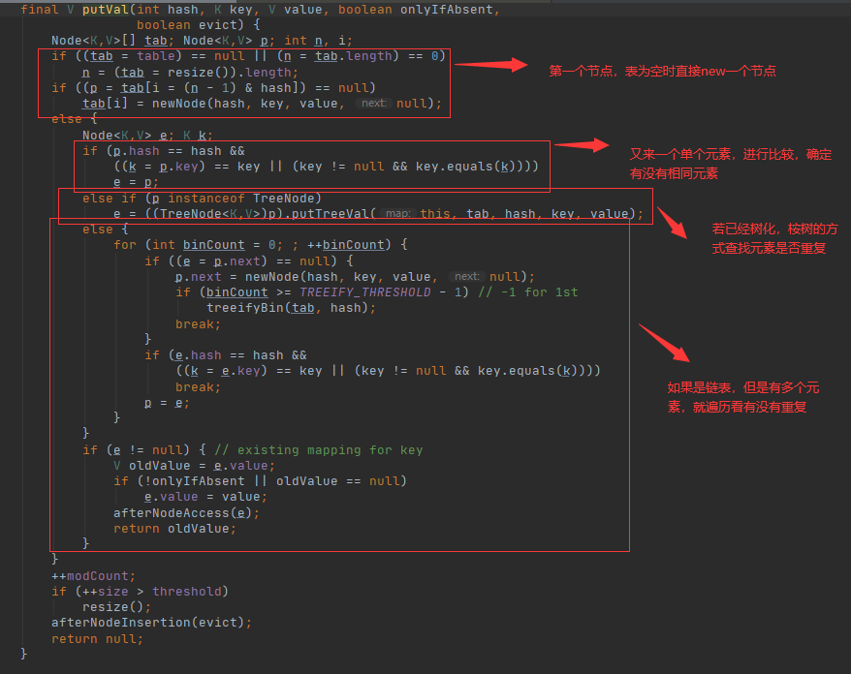
 | HashSet

John
index 2
 |  |  |  |  | table
 |  |  |  | 0 |  | HashSet 横向看很好几个链表，而LinkedHashSet则不同

 |  |  |  | 1
Yuye
index 3
链表太长之后会进行树化，树化为红黑树，提高效率
 |  |  |  | 2 | John |  | Jack | Rose

 |  |  |  | 3 | Yuye
John
index 2
 |  |  |  | 4

Jack
index 2
1、首先获取元素，如“John”的哈希值（使用hashCode方法获得）；
2、对哈希值进行运算，得出一个索引值，即为元素将存放在哈希表中的位置；
3、如果该位置上没有其他元素，则元素值直接存放；
如果该位置上有其他元素，则需要进行equals判断，如果相等，则不再添加，如果不等，则以链表的方 式在后面追加；

Rose
index 2

 | 源码分析

 |  |  |  |  |  |  | map中的table

set.add("Jhon")

 |  | 这里的PRESENT伪对象,起到占位作用。为了使用HashMap（key-value）

 | 获取对象哈希值

 |  | 第一个元素进来，table初始为空，判断为空后使用resize()分配，有个默认值16

 |  |  | 运行完这句之后，table中已经存入了第一个元素

如果下一个元素与之前元素有重复的情况：
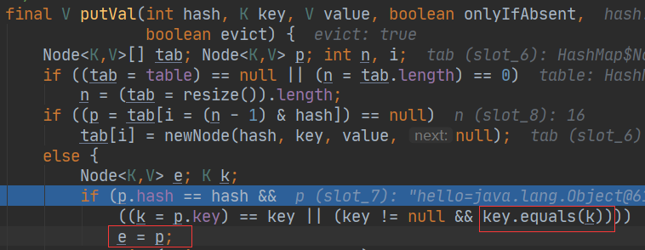

 | 有元素在表中，不直接new，使用equals比较，相同则不加入链表

